Sheet 1
Финансовая модель венчурного фонда
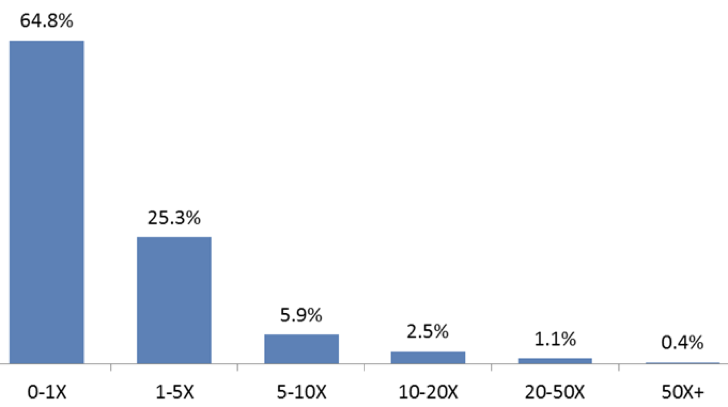

Иксы | 0 | 3 | 7 | 25
Кол-во компаний | 65 | 25 | 6 | 4 | 100
Инвестировали по | $ 1 | $ 1 | $ 2 | $ 4 | в каждую компанию
По фонду в целом
Инвестировали всего | $ 65 | $ 25 | $ 12 | $ 16 | $ 118
Заработали |  | $ 75 | $ 84 | $ 400 | $ 559
Процент от заработка |  | 13% | 15% | 72% | 100%
По каждой компании
Сохранили на выходе |  | 10% | 10% | 10%
Оценка нашей доли |  | $ 3 | $ 14 | $ 100
Оценка всей компании |  | $ 30 | $ 140 | $ 1000
 |  |  |  |  | в миллионах долларов
Читайте "Тёмную сторону" в Телеграме: t.me/temno

